Sheet1
Scene No. | 0
Quest Title | 新手任务1——装备
Quest Log | 穿上所有的基本装备
Map No. | 22
 | 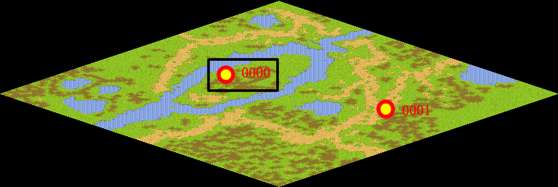
NPC No. | 0
Condition
Dialog | 欢迎你，亲爱的孩子。嗯，这里啊？这里是盛产玩具的托里岛。穿这么少小心着凉，我这里有一套衣服，就当送你的见面礼吧，双击物品栏里的装备就可以了，试试吧。
Select | 1：接受，2：不接受
Result | 1 : Scene 0001, 2 : 关闭对话框

ScriptFile | Qlog-0200-000.scr
 | Q0000-0200-000.scr

